Sheet1
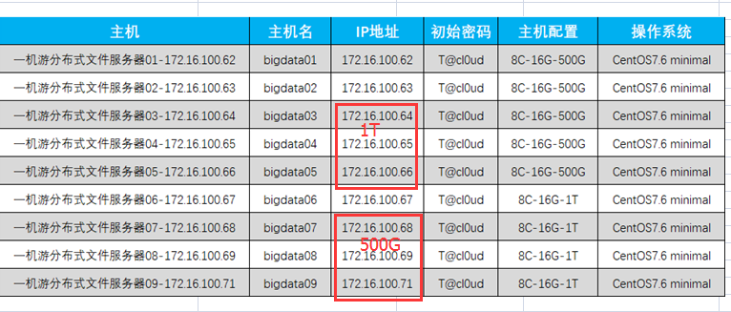
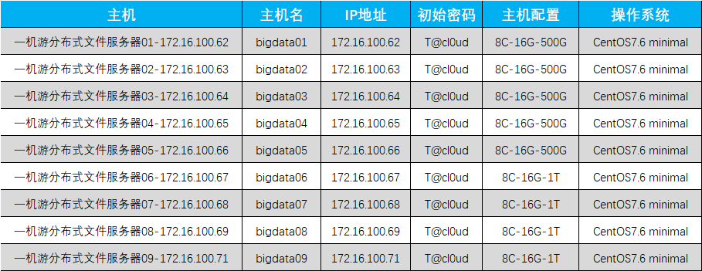
所有服务器的密码就是 fdfs+ip最后一段重复，例如172.16.100.62的密码就是fdfs6262

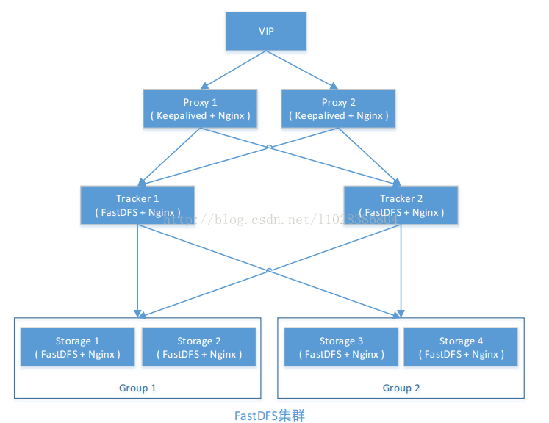
虚拟机 | IP（cloud） | IP（资料） | 说明
VIP（云桌面可测试，只分配IP，不分配资源） | 172.16.100.72 |  | 虚拟漂移IP，文件访问
接口服务器 | 172.16.100.71 | 192.168.43.150 | 文件上传接口
Keepalived+Nginx1[Master] | 172.16.100.68 | 192.168.43.101 | Nginx Server 01
Keeepalived+Nginx[Backup] | 172.16.100.69 | 192.168.43.102 | Nginx Server 02

Tracker01 | 172.16.100.62 | 192.168.43.70 | Tracker01服务器
Tracker02 | 172.16.100.63 | 192.168.43.71 | Tracker02服务器
Storage01 | 172.16.100.64 | 192.168.43.72 | Storage01服务器【group1】
Storage02 | 172.16.100.65 | 192.168.43.73 | Storage02服务器【group1】
Storage03 | 172.16.100.66 | 192.168.43.74 | Storage03服务器【group2】
Storage04 | 172.16.100.67 | 192.168.43.75 | Storage04服务器【group2】

